記入例
No. | 単元名 | 項目 | コンテンツ名 | NHKリンク | 動画 | 画像 | リスニングプレーヤー | リダイレクト先URL | イベントカテゴリ | イベントアクション | イベントラベル
1 | １．種子が発芽する条件 | 実験動画 | インゲン豆の発芽 | https://xxxxxxxx |  |  |  |  |  | click
2 |  |  | 種の発芽と温度の条件 | https://xxxxxxxx |  |  |  |  |  | click
3 |  | プラススタディ解説 | 〇〇のしくみ |  | https://xxxxxxxx |  |  |  |  | click
4 |  |  | 〇〇のしくみ |  | https://xxxxxxxx |  |  |  |  | click
5 | ２．ものの燃え方と空気 | 実験動画 | 〇〇の条件 | https://xxxxxxxx |  |  |  |  |  | click
6 |  |  | 〇〇の条件 | https://xxxxxxxx |  |  |  |  |  | click
7 |  |  | 〇〇の条件 | https://xxxxxxxx |  |  |  |  |  | click
8 |  |  | 〇〇の条件 | https://xxxxxxxx |  |  |  |  |  | click
9 |  | プラススタディ解説 | 〇〇のしくみ |  |  | img/xxxxxxxx.html |  |  |  | click
10 | ３．〇〇〇〇〇〇〇〇〇〇 |  |  |  |  |  | https://xxxxxxxx | https://xxxxxxxx |  | click
NHKのURLを「https」から入力してください

Jストリームで登録したURLを「https」から入力してください

クリック数をGoogle Analytics計測のため設定になります。
イベントアクションは「click」固定でよいと思います。
イベントカテゴリとイベントラベルはGoogle Analyticsで確認しやすい値を設定してください。
カテゴリとラベルは全角文字も設定できるようです。
参考）
https://webtan.impress.co.jp/e/2017/09/14/26783

img/[適当なアルファベット].htmlを入力してください。 ※画像ファイルは、上記の「適当なアルファベット」と同じファイル名にしてください。 例）img/abcde.html

リスニングプレーヤーの仕様が決まりましたら、ご連絡いたします。

９月時点でリダイレクトするコンテンツにリダイレクト先のURLを「https」から入力してください。

国語3年
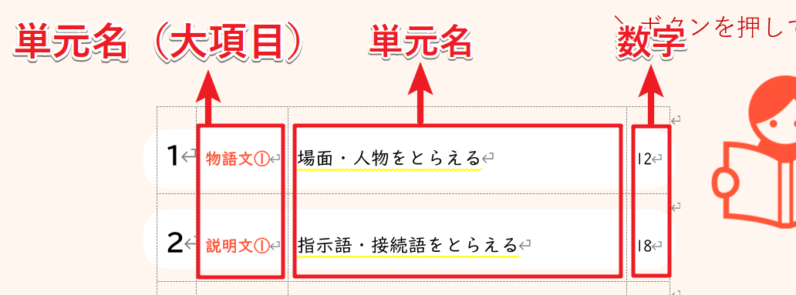
No. | 単元 | 単元名（大項目） | 単元名 | ページ | リスニングプレーヤー | リダイレクト先URL | イベントカテゴリ | イベントアクション | イベントラベル
1 | 1 | 物語文① | 場面のようす | 8 | https://webbook.kogaku-pub.com/assets/listening-kokugo/?id=coreja301 | https://webbook.kogaku-pub.com/assets/listening-kokugo/?id=coreja304
2 | 2 | 説明文① | こそあど言葉 | 14 | https://webbook.kogaku-pub.com/assets/listening-kokugo/?id=coreja302 | https://webbook.kogaku-pub.com/assets/listening-kokugo/?id=coreja304
3 | 3 | 物語文② | 人物の気持ち | 20 | https://webbook.kogaku-pub.com/assets/listening-kokugo/?id=coreja303 | https://webbook.kogaku-pub.com/assets/listening-kokugo/?id=coreja304
4 | 4 | 説明文② | つなぎ言葉 | 26 | https://webbook.kogaku-pub.com/assets/listening-kokugo/?id=coreja304 | 設定不要
5 | 5 | 詩 | 感動の中心 | 32 | https://webbook.kogaku-pub.com/assets/listening-kokugo/?id=coreja305 | https://webbook.kogaku-pub.com/assets/listening-kokugo/?id=coreja304
6 | 6 | 物語文③ | あらすじ | 38 | https://webbook.kogaku-pub.com/assets/listening-kokugo/?id=coreja306 | https://webbook.kogaku-pub.com/assets/listening-kokugo/?id=coreja304
7 | 7 | 説明文③ | 段落のないよう | 44 | https://webbook.kogaku-pub.com/assets/listening-kokugo/?id=coreja307 | https://webbook.kogaku-pub.com/assets/listening-kokugo/?id=coreja304
8 | 8 | 物語文④ | 人物のようすや行動 | 50 | https://webbook.kogaku-pub.com/assets/listening-kokugo/?id=coreja308 | https://webbook.kogaku-pub.com/assets/listening-kokugo/?id=coreja304
9 | 9 | 説明文④ | 段落のまとまり | 56 | https://webbook.kogaku-pub.com/assets/listening-kokugo/?id=coreja309 | https://webbook.kogaku-pub.com/assets/listening-kokugo/?id=coreja304
10 | 10 | 物語文⑤ | 気持ちの変化 | 62 | https://webbook.kogaku-pub.com/assets/listening-kokugo/?id=coreja310 | https://webbook.kogaku-pub.com/assets/listening-kokugo/?id=coreja304
11 | 11 | 説明文⑤ | 文章のつながり | 68 | https://webbook.kogaku-pub.com/assets/listening-kokugo/?id=coreja311 | https://webbook.kogaku-pub.com/assets/listening-kokugo/?id=coreja304
12 | 12 | 物語文⑥ | 物語文のまとめ | 74 | https://webbook.kogaku-pub.com/assets/listening-kokugo/?id=coreja312 | https://webbook.kogaku-pub.com/assets/listening-kokugo/?id=coreja304
13 | 13 | 説明文⑦ | 筆者の考え | 80 | https://webbook.kogaku-pub.com/assets/listening-kokugo/?id=coreja313 | https://webbook.kogaku-pub.com/assets/listening-kokugo/?id=coreja304
14 | 14 | 説明文⑧ | 説明文のまとめ | 86 | https://webbook.kogaku-pub.com/assets/listening-kokugo/?id=coreja314 | https://webbook.kogaku-pub.com/assets/listening-kokugo/?id=coreja304

